상품제안서
알루미늄 버너 바람막이 | 상품코드: F19390

 |  |  |  |  |  |  | 02-412-0044 | www.easy1.co.kr
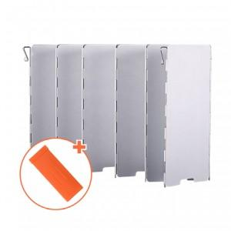 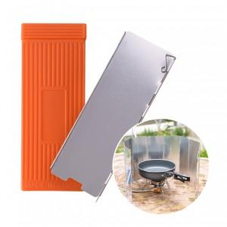

【상세/제작정보】

【인쇄/포장옵션】 | 레이저 / 포장불가능

【공급단가】 | 수량 | 100~ | 300~ | 500~ | 1,000~ | 3,000~
*VAT별도 | 단가 | 5,190원 | 5,000원 | 4,810원 | 4,620원 | 4,500원

【상품 URL】 | http://www.easy1.co.kr/src/goods_detail.php?gdno=19390

